상품제안서
나빌레라 자개텀블러(화병)500ml[국산] | 상품코드: F21880

 |  |  |  |  |  |  | 02-412-0044 | www.easy1.co.kr
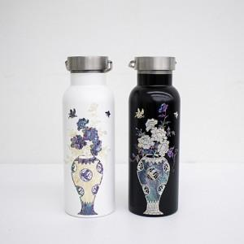

【상세/제작정보】 | ★레이저인쇄 위치-뚜껑

【인쇄/포장옵션】 | 실크, 레이저, 패드인쇄 / 포장지포장

【공급단가】 | 수량 | 100~ | 300~ | 500~ | 1,000~ | 3,000~
*VAT별도 | 단가 | 32,000원 | 31,250원 | 30,750원 | 30,000원 | 28,750원

【상품 URL】 | https://dev.easy1.co.kr:443/src/goods_detail.php?gdno=21880

